Memoria de Calculo
OBJETO: PAVIMENTAÇÃO DE VIAS PÚBLICAS NO MUNÍCIO DE AGUA BRANCA -PI
LOCAL: SÃO JOÃO E BARREIRO

MEMÓRIA DE CÁLCULO
PAVIMENTAÇÃO EM PARALELEPÍPEDO
1.0 | SERVIÇOS PRELIMINARES
1.1 | Placa de Obra em chapa de aço galvanizado
 | Comprimento | 3.00 | m
 | Largura | 2.00 | m
 | Quantidade | 1.00 | u n
 | Área total | 6.00 | m²

1.2 | Administração local da obra
 | Quantidade | 3.00 | mês
 | Quantidade Total | 3.00 | mês

1.3 | Limpeza final da obra
 | Área total | 6,396.00 | m²

 | LOGRADOURO: RUA MAJOR APRIGIO - SÃO JOÃO
 | Comprimento = | 621.00 | m
 | Largura da rua = | 6.00 | m
 | DMT Obra à Jazida | 44.00 | Km
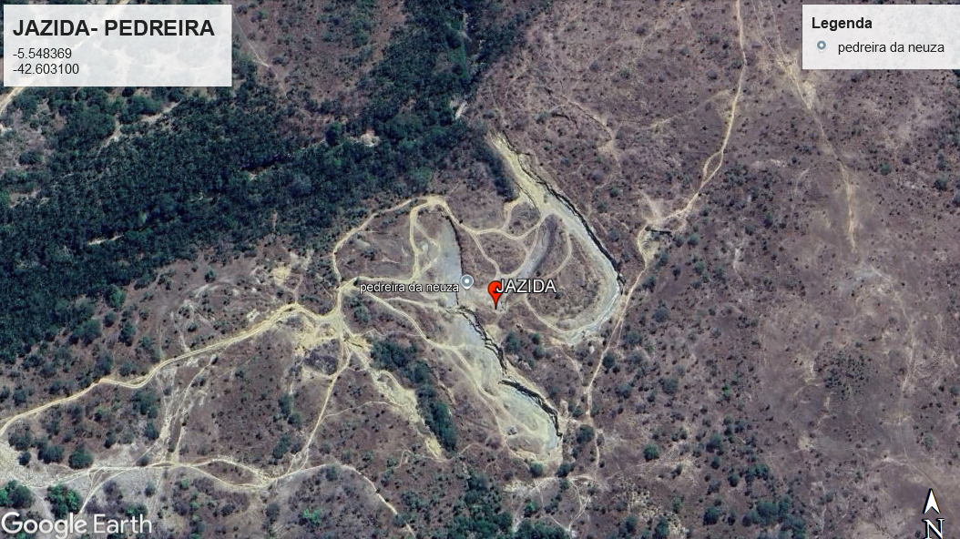

2.0 | TERRAPLENAGEM
2.1 | Regularização em superficies em terra com motoniveladora
 | Comprimento | 621.00 | m
 | Largura | 6.00 | m
 | Área total (projeto) | 3,726.00 | m²

3.0 | PAVIMENTAÇÃO
3.1 | Execução de pavimento em paralelepípedos, rejuntamento com argamassa traço 1:3 (cimento e areia)
 | Comprimento | 621.00 | m
 | Largura | 6.00 | m
 | Área total (projeto) | 3,726.00 | m²

3.2 | Compactação Mecânica
 | Comprimento | 621.00 | m
 | Largura | 6.00 | m
 | Área total (projeto) | 3,726.00 | m²

4.0 | SERVIÇOS COMPLEMENTARES
4.1 | Assentamento de guia (meio-fio), confeccionada em concreto pré-fabricado, dimensões 100x15x13x30 (comprimento x base inferiror x base superior x altura), para vias urbanas
 | Comprimento | 621.00 | m
 | Quantidade | 2.00 | und
 | Contenção | 12.00 | m
 | Comprimento total (projeto) | 1,254.00 | m

4.2 | Execução de sarjeta de concreto usinado, moldada in loco em trecho reto, 30 cm base x 3 cm altura
 | Comprimento | 621.00 | m
 | Quantidade | 2.00 | und
 | Comprimento total (projeto) | 1,242.00 | m

5.0 | TRANSPORTE
5.1 | Transporte com caminhão basculante de 10 m³, em via urbana pavimentada, dmt até 30 km (unidade: txkm). af_07/2020
 | Área | 3,726.00 | m²
 | Consumo | 0.042 | mil/m²
 | Volume | 2.52 | m³/m²
 | Peso Específico | 1.50 | t/m³
 | DMT | 30.00 | Km
 | Total | 17,746.19 | txKm

5.2 | Transporte com caminhão basculante de 10 m³, em via urbana pavimentada, adicional para dmt excedente a 30 km (unidade: txkm). af_07/2020
 | Área | 3,726.00 | m²
 | Consumo | 0.042 | mil/m²
 | Volume | 2.52 | m³/m²
 | Peso Específico | 1.50 | t/m³
 | DMT | 14.00 | Km
 | Total | 8,281.56 | txKm

6.0 | SINALIZAÇÃO
6.1 | Placa esmaltada para identificação de nome de rua, dimensões 45 x 20 cm com tubo de aço
 | Quantidade projeto | 1.00 | und
 | Quantidade total | 1.00 | und

 | LOGRADOURO: RUA JOSÉ MIGUEL - LOC. BARREIRO
 | Comprimento = | 445.00 | m
 | Largura da rua = | 6.00 | m
 | DMT Obra à Jazida | 48.00 | Km

2.0 | TERRAPLENAGEM
2.1 | Regularização em superficies em terra com motoniveladora
 | Comprimento | 445.00 | m
 | Largura | 6.00 | m
 | Área total (projeto) | 2,670.00 | m²

3.0 | PAVIMENTAÇÃO
3.1 | Execução de pavimento em paralelepípedos, rejuntamento com argamassa traço 1:3 (cimento e areia)
 | Comprimento | 445.00 | m
 | Largura | 6.00 | m
 | Área total (projeto) | 2,670.00 | m²

3.2 | Compactação Mecânica
 | Comprimento | 445.00 | m
 | Largura | 6.00 | m
 | Área total (projeto) | 2,670.00 | m²

4.0 | SERVIÇOS COMPLEMENTARES
4.1 | Assentamento de guia (meio-fio), confeccionada em concreto pré-fabricado, dimensões 100x15x13x30 (comprimento x base inferiror x base superior x altura), para vias urbanas
 | Comprimento | 445.00 | m
 | Quantidade | 2.00 | und
 | Contenção | 12.00 | m
 | Comprimento total (projeto) | 902.00 | m

4.2 | Execução de sarjeta de concreto usinado, moldada in loco em trecho reto, 30 cm base x 3 cm altura
 | Comprimento | 445.00 | m
 | Quantidade | 2.00 | und
 | Comprimento total (projeto) | 890.00 | m

5.0 | TRANSPORTE
5.1 | Transporte com caminhão basculante de 10 m³, em via urbana pavimentada, dmt até 30 km (unidade: txkm). af_07/2020
 | Área | 2,670.00 | m²
 | Consumo | 0.042 | mil/m²
 | Volume | 2.52 | m³/m²
 | Peso Específico | 1.50 | t/m³
 | DMT | 30.00 | Km
 | Total | 12,716.68 | txKm

5.2 | Transporte com caminhão basculante de 10 m³, em via urbana pavimentada, adicional para dmt excedente a 30 km (unidade: txkm). af_07/2020
 | Área | 2,670.00 | m²
 | Consumo | 0.042 | mil/m²
 | Volume | 2.52 | m³/m²
 | Peso Específico | 1.50 | t/m³
 | DMT | 18.00 | Km
 | Total | 7,630.01 | txKm

